Cover
Hệ thống bán vé xem phim |  |  |  | Process | Function Name
 |  |  |  | Screen Design | Film Schedule Management

 | 1. | Overview
 |  | Tài liệu này mô tả thiết kế màn hình của module Film Schedule Management, module này nhằm quản lý thông tin chung về các lịch chiếu trong hệ thống

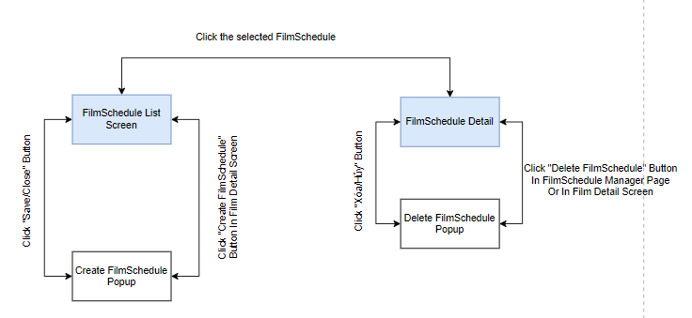

 | 2. | Screen list

 |  | No | Screen ID |  |  | Screen Name
 |  | 1 | SCR_US_001 |  |  | Create Film Schedule
 |  | 2 | SCR_US_002 |  |  | Delete Film Schedule

Create Film Schedule
Hệ thống bán vé xem phim |  |  |  | Process |  | Screen ID |  |  | Screen Name | Created By |  | Created Date | Approved Date
 |  |  |  | Screen Design |  | SCR_US_001 |  |  | Create Film Schedule | Dũng |  | 2023-12-05 | MMDDYYY

1. Overview
 | Tại màn hình người dùng có thể tạo lịch chiếu

2. Screen Design
 | 2.1. Screen Detail Image
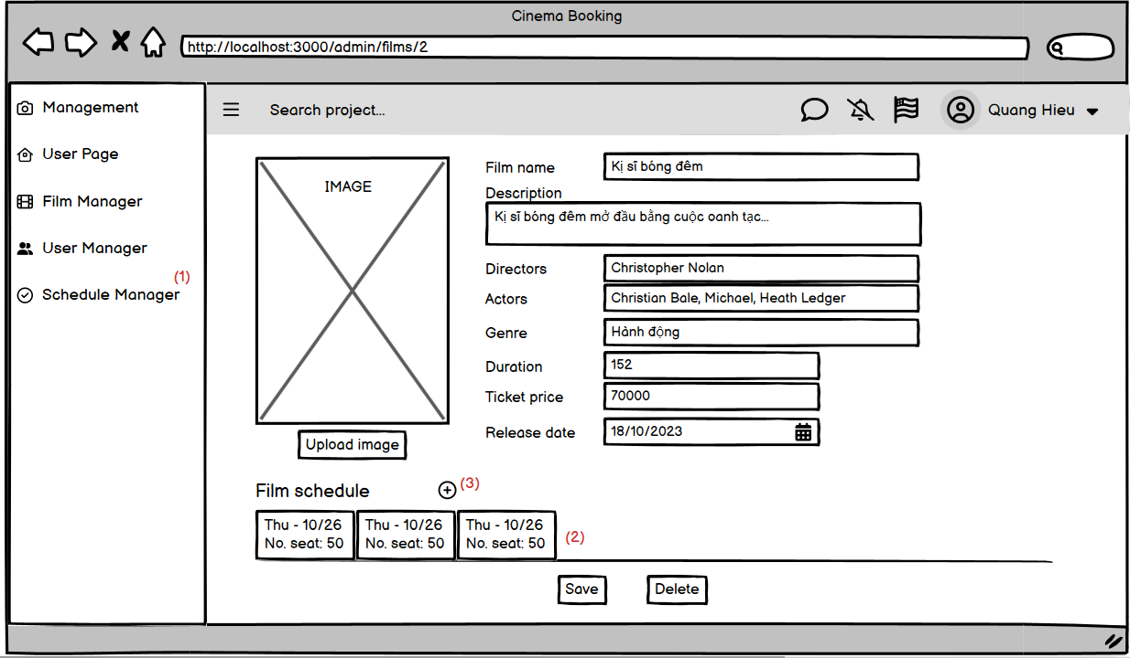
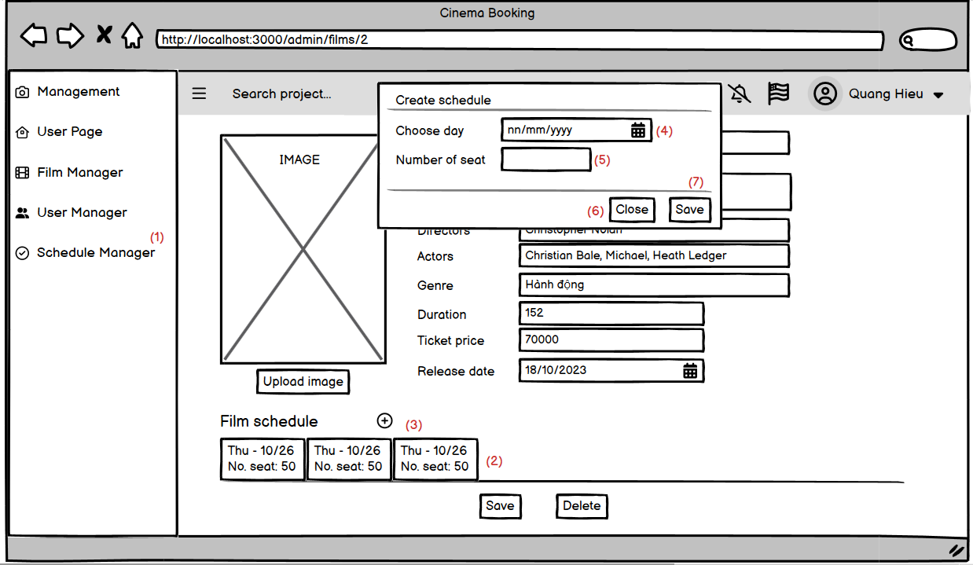

 |  | Screen item
 |  | Item | Display |  | Type |  | I/O | Initial value |  |  | Operation
 |  | (1) | Management |  | Select |  |  |  |  |  | Chọn mục muốn quản lý
 |  | (2) | Shedules |  | Any |  |  |  |  |  | Hiển thị danh sách các lịch chiếu của film
 |  | (3) | Icon |  | Select |  |  |  |  |  | Thêm lịch chiếu mới cho film hiện tại
 |  | (4) | Icon |  | Select |  |  |  |  |  | Chọn ngày chiếu từ lịch
 |  | (5) | Number of seat |  | Text input |  |  |  |  |  | Nhập số ghế còn trống
 |  | (6) | Icon |  | Select |  |  |  |  |  | Hủy thao tác tạo lich chiếu
 |  | (7) | Xoá |  | Select |  |  |  |  |  | Lưu lịch chiếu đang tạo

3. Activity Diagram

4. Sequence Diagram

5. Main screen interaction

 |  | 1) | Admin click vào "Add Schedule" button trên screen "ViewDetail Film"

 |  | 2) | Hệ thống sẽ show ra popup "Create schedule"

 |  | 3) | Người dùng nhập điền thông tin vào form

 |  | 4) | Front-end show message tạo thành công và reload screen "ViewDetail Film"

Delete Film Schedule
Hệ thống bán vé xem phim |  |  |  | Process |  | Screen ID |  |  | Screen Name | Created By |  | Created Date | Approved Date
 |  |  |  | Screen Design |  | SCR_US_002 |  |  | Create Film Schedule | Đức Anh |  | 2023-12-05 | MMDDYYY

1. Overview
 | Tại màn hình Admin/Manager có thể xóa lịch chiếu

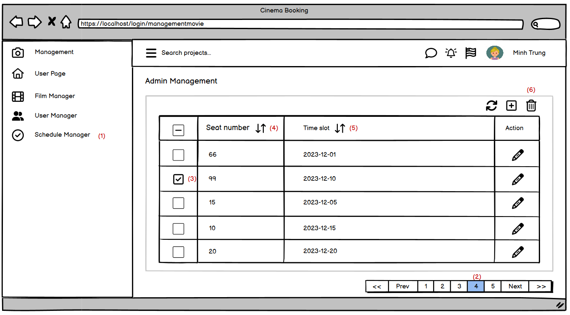
2. Screen Design
 | 2.1. Screen Detail Image

 |  | Screen item
 |  | Item | Display |  | Type |  | I/O | Initial value |  |  | Operation
 |  | (1) | Schedule Manager |  | Select
 |  | (2) | Phân trang |  | Select
 |  | (3) | Icon |  | CheckBox |  |  |  |  |  | Chọn lịch chiếu phim cần xoá
 |  | (4) | Seat number |  | Increase or Decrease |  |  |  |  |  | Tăng hoặc giảm số lượng ghế
 |  | (5) | Time slot |  | Increase or Decrease |  |  |  |  |  | Tăng hoặc giảm thời gian lịch chiếu
 |  | (6) | Icon |  | Select
 |  | (7) | Xoá |  | Select
 |  | (8) | Huỷ |  | Select

5. Main screen interaction

 |  | 1) | Admin/Manager click vào film cần xóa trên screen "View List Film" và sau đó click vào "Delete" button

 |  | 2) | Hệ thống sẽ show ra popup confirm "Delete Schedule"

 |  | 3) | Admin/Manager bấm vào "Yes" Button để chấp nhận xóa Film Schedule

 |  | 4) | Sau đó back-end sẽ validate form như: Id Film Schedule có hợp lệ hay ko, ...
 |  |  | Nếu không có lỗi thì sẽ xóa Film Schedule trong database
 |  | 5) | Nếu có lỗi thì sẽ hiển thị trên front-end
 |  |  | Nếu không có lỗi thì sẽ gửi data lên backend lưu thông tin Film Schedule mới vào database và trả về kết quả thành công cho front-end để hiển thị trên người dùng

 |  | 6) | Front-end show message tạo thành công .

